Лист1
Клиент/Брэнд | rick | коэф. скидки от 1 (min стоимость плана) до 3 (max стоимость плана) | 3
Продукт/Кампания | ftg | АК, % | 10%
Название РК | fgth | DCM, руб. | 1,5р.
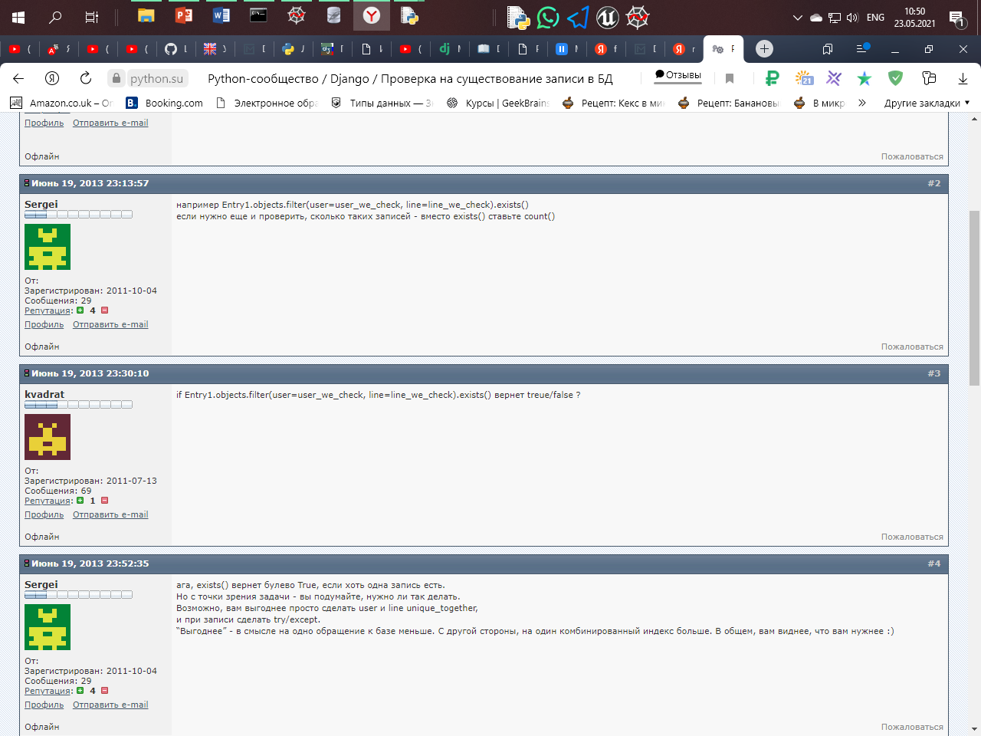
Посадочная |  | загрузить логотип
Краткое описание бренда/продукта УТП бренда/продукта
Конкуренты бренда/продукта
Вид деятельности/ Категория | Недвижимость
ГЕО
Страна
Регион
ЦА
Пол
Возраст
Интересы
Доход
Размещение 2х и более рекламодателей
Материалы
Видео (указать длительность, если будет несколько видео ,то указать - длинну каждого) *длительность указывать желательно, но не обязательно *обычно не более 3 роликов разной длительности | Видео (указать длительность снизу) и баннеры ,
Период | 2021-01-21 - 2022-01-21
Бюджет, с НДС и АК
Задача, kpi | охват
Планирование/Пожелания по инструментам продвижения
Кто будет готовить материалы для кампании?

